상품제안서
엔보우 초고속 무선충전 마우스 장패드 [인쇄무료] | 상품코드: F16065

 |  |  |  |  |  |  | 02-412-0044 | www.easy1.co.kr
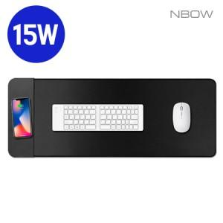

【상세/제작정보】

【인쇄/포장옵션】 | 실크, 풀칼라 / 포장지포장

【공급단가】 | 수량 | 50~ | 100~ | 500~ | 1,000~ | 2,000~
*VAT별도 | 단가 | 10,850원 | 10,650원 | 9,900원 | 9,750원 | 9,750원

【상품 URL】 | http://www.easy1.co.kr/src/goods_detail.php?gdno=16065

